상품제안서
모나미 바우하우스색연필 36색세트 | 상품코드: S22356

 |  |  |  |  |  |  | 02-713-8555 | www.synergygift.co.kr
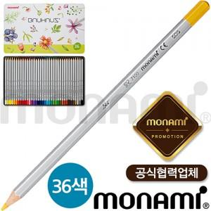 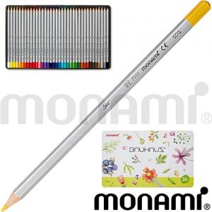

【상세/제작정보】

【인쇄/포장옵션】 | 스티커 / 포장불가능

【공급단가】 | 수량 | 100~ | 300~ | 500~ | 1,000~ | 3,000~
*VAT별도 | 단가 | 12,280원 | 11,620원 | 11,050원 | 10,770원 | 10,580원

【상품 URL】 | https://www.synergygift.co.kr:443/src/goods_detail.php?gdno=22356

